Boleta
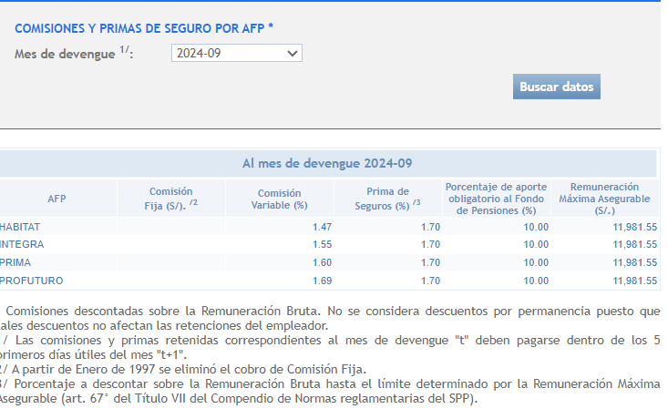
BOLETA DE PAGO
ENERO DE 2024

INGRESOS | S/ | DESCUENTOS | S/ |  | APORTES | S/
Sueldo básico | 9,897.50 | AFP Aporte | 1,000.00 | 10.00% | Essalud | 675.00 | 6.75%
Asignación familiar | 102.50 | AFP Comisión | 155.00 | 1.55% | Aportes EPS | 225.00 | 2.25%
 |  | AFP Seguro | 170.00 | 1.70%
 |  | Impuesto a la renta 5ta Categoría | 1,086.38
Total ingresos | 10,000.00 | Total gastos | 2,411.38 |  | Total aportes | 900.00
 |  | Importe neto | 7,588.62 | 76%

